상품제안서
지오맥스 초슬림 무선 블루투스 키보드 | 상품코드: S45078

 |  |  |  |  |  |  | 02-713-8555 | www.synergygift.co.kr
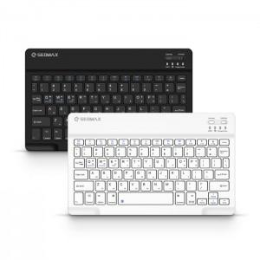 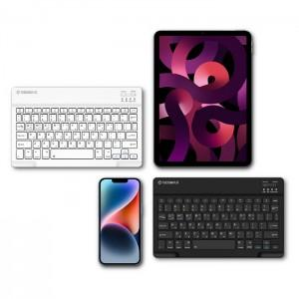 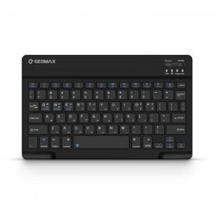

【상세/제작정보】

【인쇄/포장옵션】 | 레이저 / 포장지포장

【공급단가】 | 수량 | 30~ | 100~ | 300~ | 1,000~ | 3,000~
*VAT별도 | 블랙 | 10,400원 | 9,850원 | 9,450원 | 9,050원 | 8,900원
 | 화이트 | 10,400원 | 9,850원 | 9,450원 | 9,050원 | 8,900원

【상품 URL】 | https://www.synergygift.co.kr:443/src/goods_detail.php?gdno=45078

